Table_1
OPIS PRZEDMIOTU ZAMÓWIENIA/ FORMULARZ CENOWY
Tytuł zamówienia: „Dostawa sukcesywna krzeseł ifoteli biurowych na potrzeby jednostek organizacyjnych Uniwersytetu Warmińsko­ Mazurskiego w Olsztynie".
Część 2 Krzesła obrotowe
Lp. |  | Asortyment I Opis przedmiotu zamówienia wraz opisem wymaganych parametrów. |  | Parametry oferowane | Producent, marka, model | J.m. | Ilość | Cena brutto za 1j.m. | Wartość brutto | Zdjęcie
A |  | B |  | c | D | E | F | G | H=(FxG)
1 | Krzesło obrotowe | Krzesło biurowe obrotowe przystosowane do pracy przy biurku. Krzesło wyposażone w mechanizm CPT, który jest łącznikiem siedzenia i oparcia krzesła. Umożliwia regulację głębokości siedziska a także wysokości i kąta odchylenia oparcia, do regulacji używając pokręteł. Krzesło wyposażone w miękkie, tapicerowane siedzisko i oparcie. Ergonomicznie wyprofilowane oparcie. Siedzisko i oparcie krzesła tapicerowane imitacją skóry lub tkaniną: Skaj (imitacja skóry) 100% poliester pokryty warstwą PCV, gramatura minimum 460g/m2, ścieralność minimum 30 000 cykli w kolorze: biały, kremowy, beżowy, żółty, pomarańczowy, czerwony bordowy, zielony, jasnoszary, ciemnoszary, brązowy, ciemnobrązowy, granatowy, czarny. Oban 100% polipropylen, gramatura minimum 230g/m2, ścieralność minimum 30 000 cykli w kolorze: czerwony, bordowy, niebieski, granatowy, zielony, ciemnozielony, szary, ciemnoszary, czarny. Era 100% poliester, gramatura minimum 320g/m2, ścieralność minimum 100 000 cykli w kolorze: beżowy, żółty, jasnozielony, zielony, jasnoniebieski, niebieski, jasnoszary, szary, ciemnoszary, czarny. Sempre 100% poliester, gramatura minimum 365g/m2, ścieralność minimum 160 000 cykli w kolorze: żółty, ciemnożółty/pomarańczowy, pomarańczowy, czerwony, bordowy, zielony, niebieski-melanż, niebieski, beżowy, ciemnobrązowy, jasnoszary-melanż, szary, ciemnoszary, czarny. Możliwość blokady kąta odchylenia oparcia w wybranej pozycji. Regulowana wysokość oparcia. Regulacja głębokości siedziska. Płynnie regulowana wysokość siedziska za pomocą podnośnika pneumatycznego. Regulowane (w pionie) podłokietniki z nakładkami z miękkiego tworzywa (PU). Krzesło wyposażone w pięcioramienną podstawę jezdną, nylonową w kolorze czarnym. Kółka uniwersalne, przystosowane do powierzchni twardych i miękkich. Wysokość całkowita krzesła 970-1150mm, wysokość oparcia 570-620mm. Wymagany okres gwarancji minimum 36 miesięcy. |  | Jak w kolumnie B | Nowy Styl, Krzesło PERFECT profil R3K2 TS02 | sztuka | 20 | 510.00 | 10,200.00 | 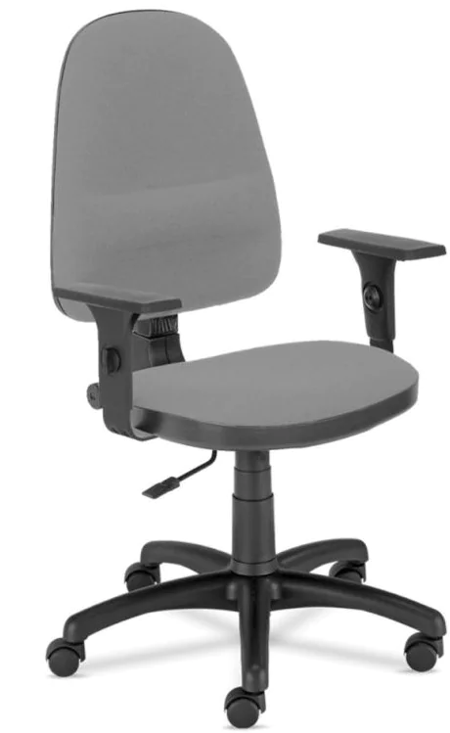
2 | Krzesło obrotowe | Krzesło biurowe obrotowe przystosowane do pracy przy biurku. Ergonomiczne krzesło wyposażone w mechanizm synchroniczny Active-1. Krzesło wyposażone w miękkie, tapicerowane siedzisko i oparcie. Krzesło wyposażone w dekoracyjną górną część oraz tył oparcia krzesła wykonane z tworzywa sztucznego, w górnej części z otworami. Siedzisko i oparcie krzesła tapicerowane imitacją skóry lub tkaniną: Skaj (imitacja skóry) 100% poliester pokryty warstwą PCV, gramatura minimum 460g/m2, ścieralność minimum 30 000 cykli w kolorze: biały, kremowy, beżowy, żółty, pomarańczowy, czerwony bordowy, zielony, jasnoszary, ciemnoszary, brązowy, ciemnobrązowy, granatowy, czarny. Oban 100% polipropylen, gramatura minimum 230g/m2, ścieralność minimum 30 000 cykli w kolorze: czerwony, bordowy, niebieski, granatowy, zielony, ciemnozielony, szary, ciemnoszary, czarny. Era 100% poliester, gramatura minimum 320g/m2, ścieralność minimum 100 000 cykli w kolorze: beżowy, żółty, jasnozielony, zielony, jasnoniebieski, niebieski, jasnoszary, szary, ciemnoszary, czarny. Oflum 100% poliester, gramatura minimum 310g/m2, ścieralność minimum 162 000 cykli w kolorze: granatowy, szary, melanż niebieski, czarny, ciemnoszary, żółty. Sempre 100% poliester, gramatura minimum 365g/m2, ścieralność minimum 160 000 cykli w kolorze: żółty, ciemnożółty/pomarańczowy, pomarańczowy, czerwony, bordowy, zielony, niebieski-melanż, niebieski, beżowy, ciemnobrązowy, jasnoszary-melanż, szary, ciemnoszary, czarny. Dynamiczne oparcie odchylające się synchronicznie z ruchomym siedziskiem w stosunku 2:1. Możliwość blokady kąta odchylenia siedziska i oparcia w minimum 5 pozycjach. Regulowana siła oporu oparcia krzesła do biurka. Płynnie regulowana wysokość siedziska. Krzesło wyposażone w zabezpieczenie przed uderzeniem oparcia w plecy użytkownika po zwolnieniu blokady ruchu. Stałe podłokietniki z tworzywa sztucznego. Krzesło wyposażone w funkcję płynnej regulacji wysokości oparcia. Krzesło wyposażone w pięcioramienną podstawę jezdną |  | Jak w kolumnie B | Nowy Styl, Krzesło STILLO 1O GTP TS02 | sztuka | 15 | 495.00 | 7,425.00 | 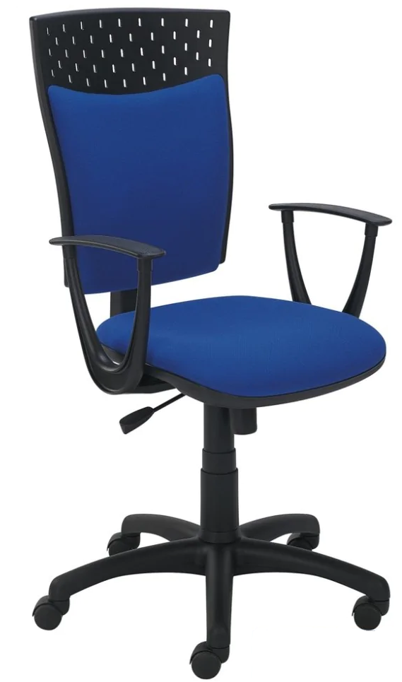
3 | Krzesło obrotowe | Krzesło biurowe obrotowe przystosowane do pracy przy biurku. Krzesło o tapicerowanym tkaniną oparciu i siedzisku: - Note 100% poliester, gramatura minimum 360g/m2 o ścieralności minimum 160 000 cykli w kolorze: czarny, czerwony, niebieski, zielony, żółty, pomarańczowy, szary, ciemnoszary i granatowy; - Kosma 100% poliester, gramatura minimum 320g/m2 o ścieralności minimum 140 000 cykli w kolorze: czarny, czerwony, granatowy, zielony, szary, bezowy, żółty, niebieski oraz ciemnoszary. Krzesło wyposażone w mechanizm trzydźwigniowy z funkcją A-Synchro. Dzięki rozwiązaniu trzy dźwigniowego, krzesło można ustawić dla każdej osoby. Krzesło wyposażone w regulacje: - regulacja wysokości oparcia bez potrzeby wstawania z krzesła, - regulacja kąta odchylenia oparcia, - regulacja synchroniczna kąta odchylenia oparcia i siedziska jednocześnie, - regulowane podłokietniki 3D góra - dół, regulowane nakładki przód - tył, - regulowana odległość podłokietnika od siedziska, - regulacja siły oporu oparcia w zależności od wagi użytkownika. Krzesło wyposażone w profil oparcia podtrzymujący odcinek lędźwiowy kręgosłupa. Możliwość blokady kąta odchylenia siedziska i oparcia w wybranej pozycji jednocześnie. Możliwość blokady kąta odchylenia samego oparcia. Siedzisko i oparcie odchylające się niezależnie od siebie. Regulacja siły oporu oparcia. Płynnie regulowana wysokość krzesła biurowego. Regulowana wysokość samego oparcia. Krzesło wyposażone w siedzisko ergonomicznie wyprofilowane. Oparcie krzesła z podparciem w części lędźwiowej. Funkcja Up&Down która umożliwia łatwą regulacje wysokości oparcia. Stabilna, nylonowa podstawa jezdna w kolorze czarnym. Kółka uniwersalne, przystosowane do powierzchni twardej i miękkiej. Wysokość siedziska: 450-580mm, wysokość oparcia 540-610mm, wysokość podłokietnika minimum 260mm. Wymagany okres gwarancji minimum 36 miesięcy. |  | Jak w kolumnie B | GROSPOL Krzesło STARTER 3D BLACK | sztuka | 20 | 720.00 | 14,400.00 | 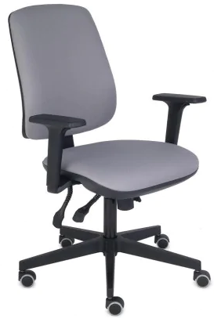
4 | Krzesło obrotowe | Krzesło biurowe obrotowe przystosowane do pracy przy biurku. Krzesło z miękkim, profilowanym, obustronnie tapicerowanym oparciem. Krzesło wyposażone w wielofunkcyjny mechanizm synchroniczny dwudźwigniowy z blokadą w minimum 4 pozycjach. Zakres regulacji odchylenia oparcia minimum 24°, siedziska minimum 12°. Krzesło wyposażone w miękkie, profilowane i tapicerowane siedzisko i oparcie krzesła, tapicerowane tkaniną: - Rivet 100% poliester, gramatura minimum 280g/m2 o ścieralności 80 000 cykli zgodnie z paletą kolorów producenta. Możliwość blokady dowolnego kąta odchylenia siedziska i oparcia. Płynnie regulowana wysokość siedziska. Podnośnik pneumatyczny w kolorze czarnym. Anti-Shock - zabezpieczenie przed uderzeniem oparcia w plecy użytkownika po zwolnieniu blokady ruchu. Krzesło wyposażone w podłokietniki z regulacją góra-dół: Krzesło wyposażone w podłokietniki regulowane na wysokość w zakresie minimum 100mm z miękką nakładką z poliuretanu. Podstawa krzesła pięcioramienna, czarna, wykonana z tworzywa sztucznego. Kółka uniwersalne, przystosowane do powierzchni twardej i miękkiej. Wysokość całkowita krzesła 1050-1180mm, wysokość siedziska od podłogi 450-580mm. Wymagany okres gwarancji minimum 36 miesięcy. |  | Jak w kolumnie B | Kleiber, krzesło X-SITE2 | sztuka | 20 | 1,476.00 | 29,520.00 | 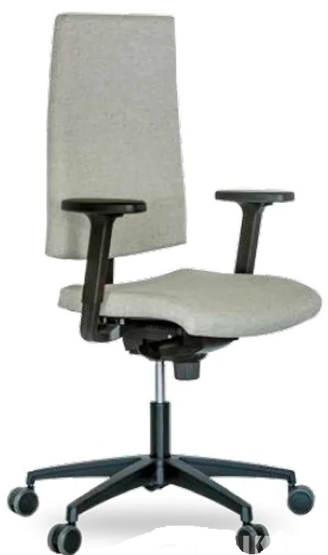
5 | Krzesło obrotowe | Krzesło biurowe obrotowe przystosowane do pracy przy biurku. Krzesło wyposażone w wielofunkcyjny mechanizm Synchro Plus z możliwością regulacji głębokości siedziska. Krzesło wyposażone w komfortowe siedzisko i ergonomicznie wyprofilowane oparcie. Siedzisko krzesła miękkie i tapicerowane tkaniną: - Note 100% poliester, gramatura minimum 360g/m2 o ścieralności minimum 160 000 cykli w kolorze: czarny, czerwony, niebieski, zielony, żółty, pomarańczowy, szary, ciemnoszary i granatowy; - Kosma 100% poliester, gramatura minimum 320g/m2 o ścieralności minimum 140 000 cykli w kolorze: czarny, czerwony, granatowy, zielony, szary, bezowy, żółty, niebieski oraz ciemnoszary. Krzesło wyposażone w zagłówek tapicerowany w kolorze siedziska i regulowany w dwóch zakresach, góra - dół oraz kąt położenia podpórki pod głowę. Oparcie krzesła o stałej wysokości, tapicerowane oddychającą trudno zapalną siatką o wysokiej odporności na ścieralność. Oparcie wyposażone w podpórkę lędźwiową o regulowanej wysokości. Siatka w kolorze czarnym. Krzesło wyposażone w regulowane podłokietniki w 3 płaszczyznach: góra - dół, wysuwanie nakładki przód-tył, kąt położenia nakładki w zakresie minimum 15 stopni. Regulowana siła oporu oparcia (w zależności od wagi użytkownika). Regulowana wysokość fotela za pomocą podnośnika pneumatycznego. Synchroniczny mechanizm ruchowy umożliwiający blokadę krzesła w wybranej pozycji. Krzesło wyposażone w profilowane siedzisko z regulacją głębokości siedziska. Krzesło wyposażone w wytrzymałą, pięcioramienną podstawę jezdną, nylonową, wykonaną w kolorze czarnym. Kółka uniwersalne, przystosowane do powierzchni twardej i miękkiej. Krzesło z dopuszczalnym obciążeniem do 150kg. Szerokość siedziska 490-510mm, głębokość siedziska z regulacją wysuwu od minimum 430 do maksimum 490mm, wysokość oparcia 590-610mm, wysokość maksymalna zagłówka 240mm. Wymagany okres gwarancji minimum 36 miesięcy. |  | Jak w kolumnie B | GROSPOL Krzesło LEVEL BS HD Black | sztuka | 30 | 1,150.00 | 34,500.00 | 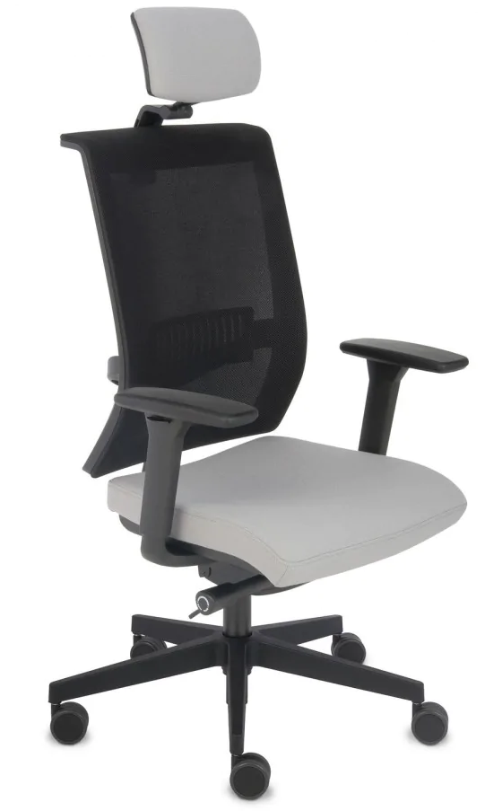
 |  |  | Łączna wartość brutto |  |  |  |  |  | 96,045.00

Warunki techniczne wykonania mebli i krzeseł
Jeśli w przedmiocie zamówienia nie określono inaczej to obowiązują następujące wymagania:
1. Materiały i surowce użyte do produkcji krzeseł i foteli winny być wysokiej jakości i trwałości - zgodnie z wymogami PN i spełniać warunki p.poż. ;
2. Krzesła/fotele biurowe obrotowe powinny posiadać mechanizm ruchowy umożliwiający ruch oparcia oraz dostosowanie wysokości oparcia i głębokości siedziska, regulowaną przy pomocy podnośnika pneumatycznego wysokość siedziska, wysokie, ergonomicznie wyprofilowane , z regulacją wysokości i regulacją kąta odchylenia oparcie, podłokietniki z miękkiej poliuretanowej pianki , samohamowne kółka do twardych powierzchni , stabilną nylonową podstawę jezdną , jeśli w
„Opisie przedmiotu zamówienia" nie określono inaczej;

